文献集
论文名称 | 时间 | 主题 | CCF分类 | 作者 | 会议或期刊 | 机构 | 国家 | 网络模型 | 效果 | 关键技术 | 拟解决问题 | 缺陷 | 开源代码 | 可能的突破点（创新点）
MesoNet: a Compact Facial Video Forgery Detection Network | 2018 | 深度伪造检测 |  | Darius Afchar | International Workshop on Information Forensics and Security | Ecole des Ponts Paristech Marne-la-Vall´ee, France | France | 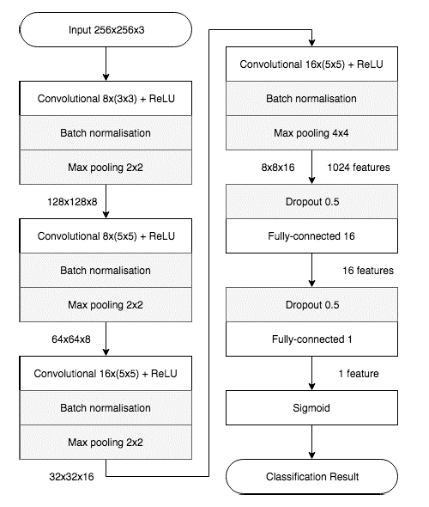 |  | 使用轻量级分类网络MesoNet进行训练，并提出MesoInception用于测试Inception模块对于分类效果的改进 | 从图像分类角度对深度伪造图像进行检测
Deepfake Video Detection Using Recurrent Neural Networks | 2018 | 深度伪造视频检测 |  | David Guera | Advanced Video and Signal Based Surveillance | Purdue University | America |  | 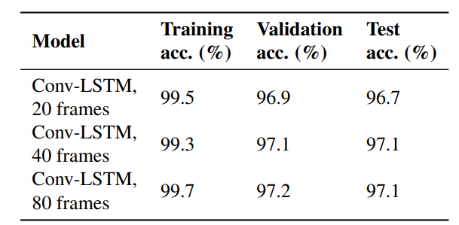 | 利用CNN提取每一帧的图像特征，之后利用LSTM用于提取帧间特征，最后利用提取到的特征进行分类 | 对深度伪造视频进行检测
Unmasking DeepFakes with simple Features | 2019 | 深度伪造图像检测 |  | Ricard Durall |  | Fraunhofer ITWM | Germany |  | 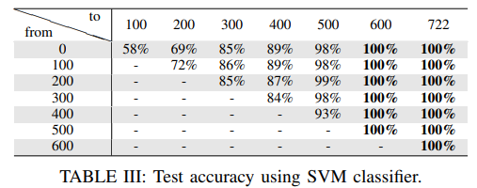 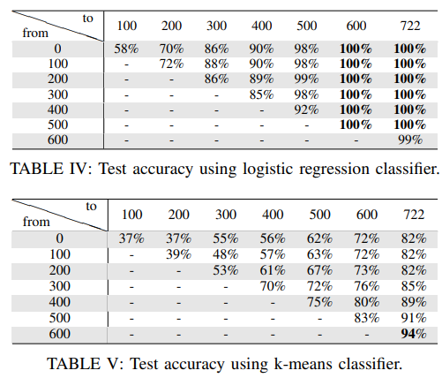 | 从频域空间作为切入点，分析各类图像在频域空间上的分布差异，基于此分别使用SCM，LR和K-means进行分类训练 | 对深度伪造视频进行检测 | 发现对于低分辨率图像的检测性能明显低于高分辨率图像 | https://github.com/cc-hpc-itwm/DeepFakeDetection
Detecting Deepfake-Forged Contents with Separable Convolutional Neural Network and Image Segmentation | 2019 | 深度伪造图像检测 |  | Chia-Mu Yu |  | National Chung Hsing University | China |  | 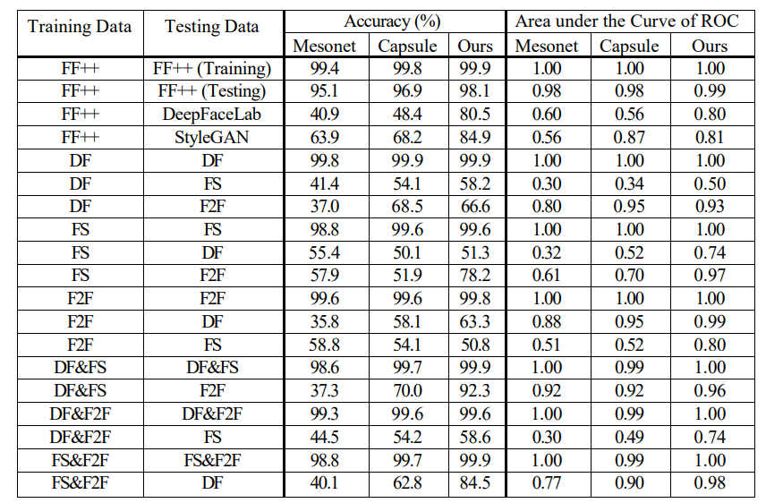 | 将图像数据划分为不同的区域，分别提取不同区域的特征去进行分类，最后采用投票方式决定该图像的分类结果 | 对深度伪造视频进行检测
Exploiting Visual Artifacts to Expose Deepfakes and Face Manipulations | 2019 | 深度伪造检测 |  | Falko Matern | IEEE Winter Applications and Computer Vision Workshops | Friedrich-Alexander University Erlangen-Nuremberg | Germany |  |  | 利用视频中每一帧存在的伪影进行检测，伪影包括：异色瞳、无轮廓牙齿、异常阴影块等 | 对深度伪造图像进行检测
Predicting Heart Rate Variations of Deepfake Videos using Neural ODE | 2019 | 深度伪造检测 | A | Steven Fernandes | International Conference on Computer Vision Workshop (ICCVW) | University of Central Florida | America | 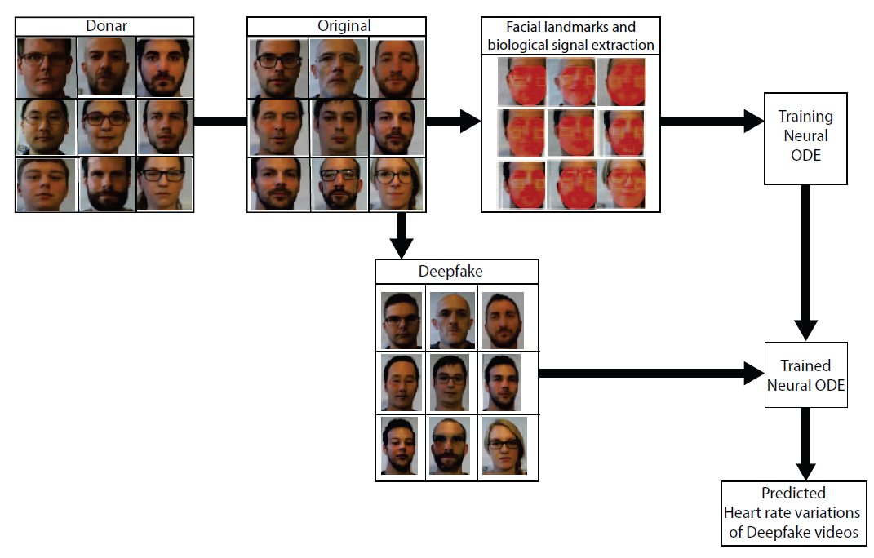 | 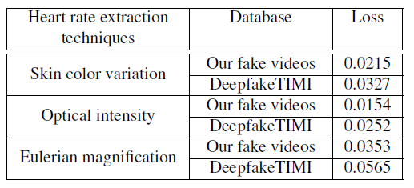 | 通过对图像中人脸中额头部位以及面部颜色的分析得出每个视频的心率，进而利用该特征来辨别深伪视频 | 对深度伪造视频进行检测
Deepfake Video Detection through Optical Flow Based CNN | 2019 | 深度伪造图像检测 | A | Irene Amerini | International Conference on Computer Vision Workshop (ICCVW) | University of Florence | Italy |  |  | 基于光流场，利用视频相邻两帧之间的运动差异用于区分深伪视频 | 对深度伪造视频进行检测
Exposing DeepFake Videos By Detecting Face Warping Artifacts | 2019 | 深度伪造图像检测 | A | Yuezun Li | Computer Vision and Pattern Recognition Workshop(CVPRW) | State University of New York | America | 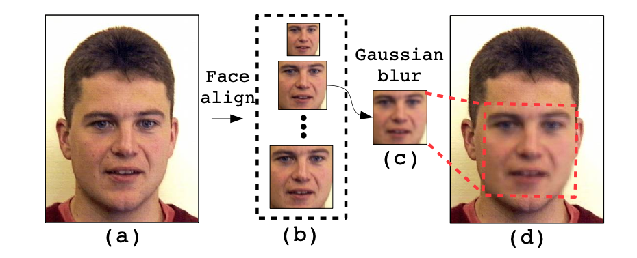 | 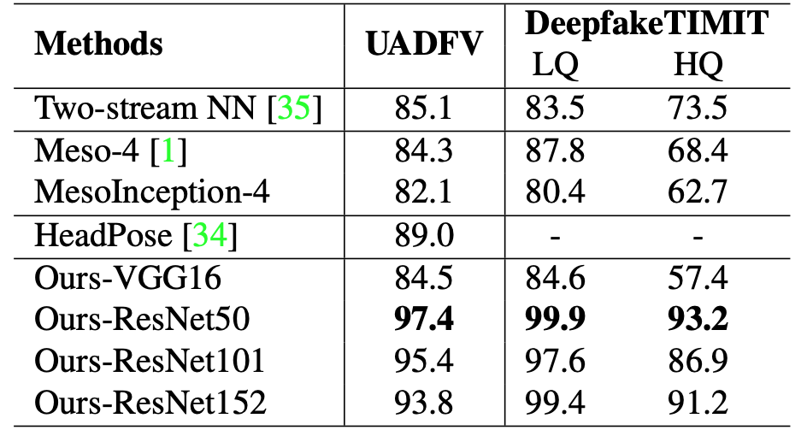 | 基于深度伪造生成流程，突出检测生成脸部与背景连接处的伪影 | 对深度伪造图像进行检测
Image Feature Detectors for Deepfake Video Detection | 2019 |  |  | Faten F Kharbat | ACS/IEEE International Conference on Computer Systems and Applications (AICCSA) | Al Ain University | Saudi Arabia |  | 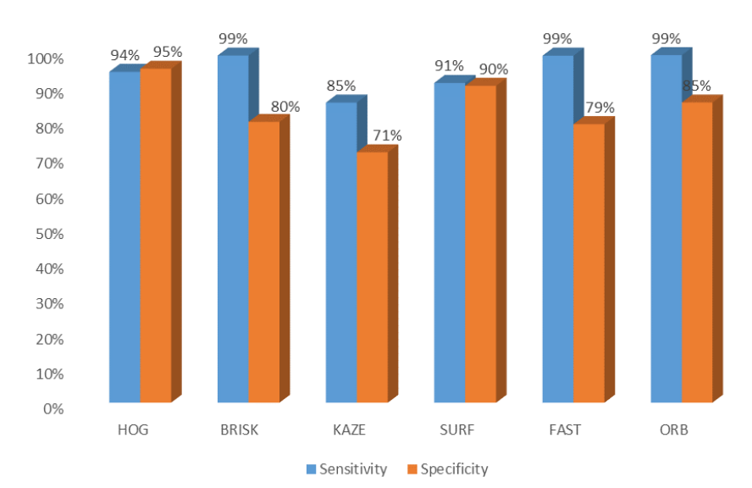 | 同上，利用连接区域的不一致性来检测是否伪造，与上的区别为使用不同的传统特征提取器用于特征提取，例如HOG, ORB, BRISK, KAZE, SURF, and FAST | 对深度伪造图像进行检测
Identifying Invariant Texture Violation for Robust Deepfake Detection | 2020 |  |  | Xinwei Sun |  | Microsoft Research Asia | China | 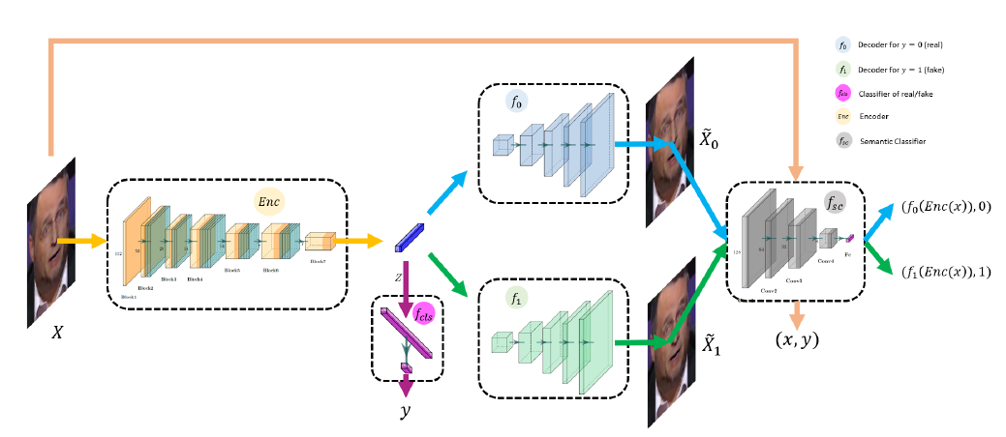 | 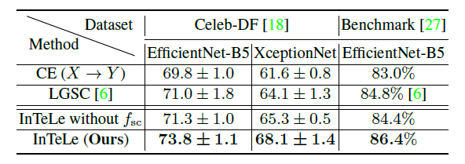 | 基于人脸纹理不变性这一特性，从纹理角度入手，利用InTeLe提取人脸纹理特征，并利用分类器进行分类 | 针对深度伪造技术语法成熟，原有的检测视频伪影的方法已经不再适用
Learning Self-Consistency for Deepfake Detection | 2020 |  |  | Tianchen Zhao |  | University of Michigan | America | 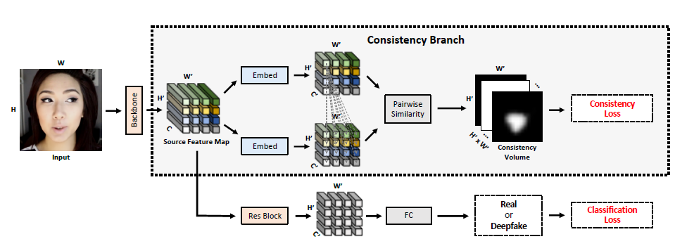 | 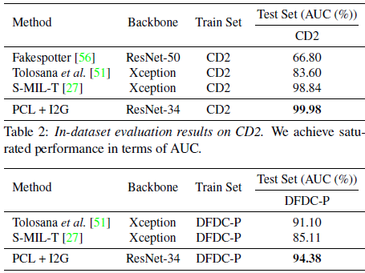 | 从图像源信息的角度，分析图像中各个区域的来源信息，并通过对比各个区域源信息的相似度判别是否存在非同源信息从而检测图像是否被伪造
Face X-Ray for More General Face Forgery Detection | 2020 | 深度伪造图像检测 | A | Lingzhi Li | Computer Vision and Pattern Recognition(CVPR) | Peking University | China | 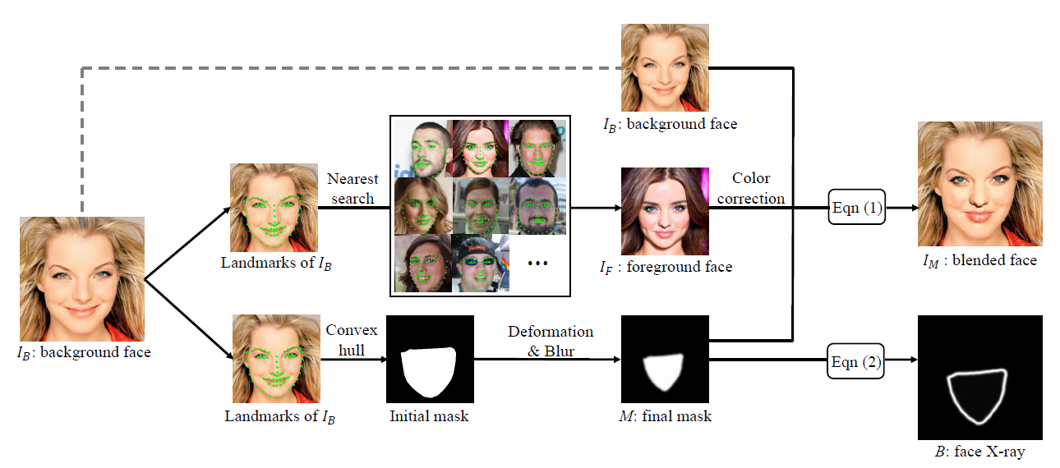 | 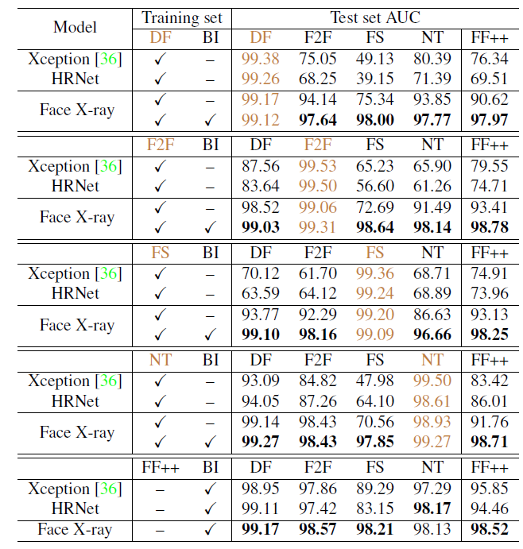 | 从深度伪造生成过程出发，发现几乎所有的换脸步骤均存在将生成的假脸替换到原有图像的一步。因此X-Ray通过检测生成脸部与原有背景区域的边界线从而来实现对伪造图像的检测 | 针对现有深度伪造检测算法泛化能力不强，在跨数据集检测时检测准确率明显下降的问题 | 对于整个图像是完全合成的深度伪造不具有检测能力，同时，对于对抗性样本不具有抵抗能力，对于低分辨率样本检测的准确率不高

MTD-Net: Learning to Detect Deepfakes Images by Multi-Scale Texture Difference | 2021 |  | A | Jiachen Yang | IEEE Transactions on Information Forensics and Security | Tianjin University | China | 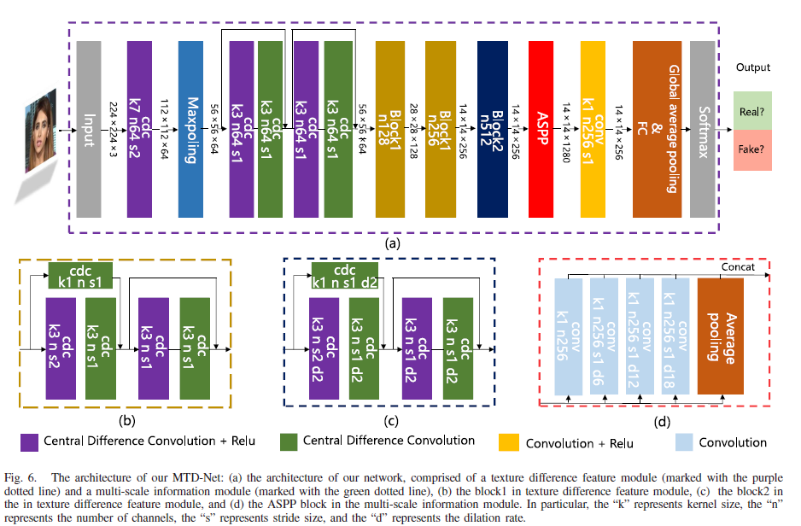 | 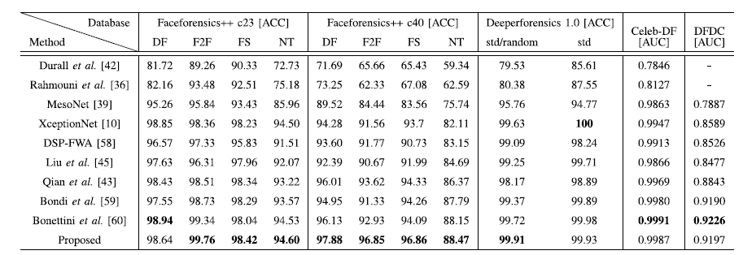 | 通过采用传统特征提取的方法，提取图像对比度等纹理特征作为深度伪造判别依据，并利用多尺度特性信息提高模型在压缩视频上的表现性能 | 针对现有检测方法检测精度不高，并且在压缩后的视频样本中检测性能低的问题
Optical Flow based CNN for detection of unlearnt deepfake manipulations | 2021 |  | C | Roberto Caldelli | Pattern Recognition Letters | Universitas Mercatorum | Italy | 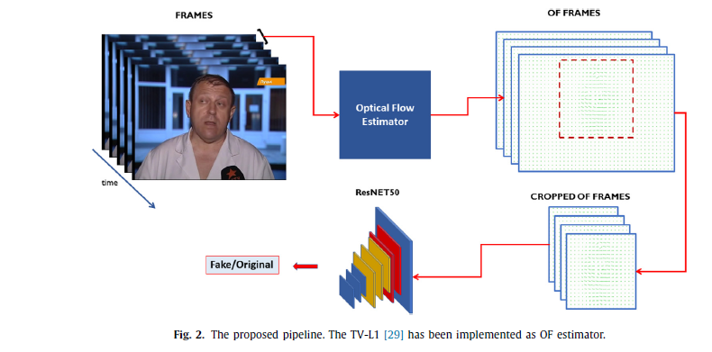 | 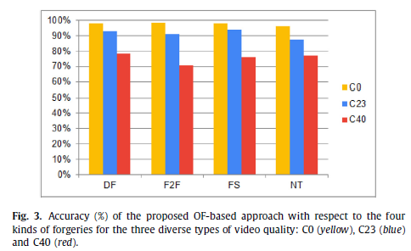 | 基于光流法，从帧与帧之间的角度提取出光流特征，利用光流特征进行深度伪造判别 | 现有深度伪造算法并未充分利用数据样本的时间特性
Detecting DeepFake, FaceSwap and Face2Face facial forgeries using frequency CNN | 2021 |  |  | Oliver Giudice | Journal of Imaging | University of Catania | Italy |  |  | 通过DCT将图像从色彩通道映射到频率维度，从频率特征入手进行深度伪造判别
A lightweight 3D convolutional neural network for deepfake detection | 2021 |  | C | Jiarui Liu |  | Sun Yat-sen University | China | 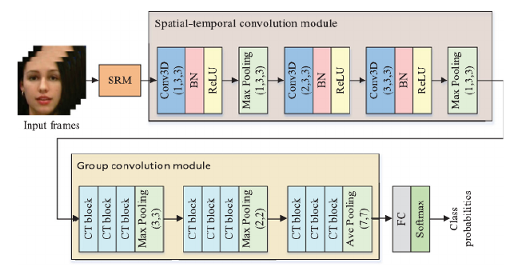 |  | 利用SRM作为检测的特征，利用3D卷积核同时考虑时间和空间上的特征，并利用Depthwise Separable Convolution减少模型参数规模 | 针对现有检测方法未充分利用时空特征的问题
Learning Spatio-temporal features to detect manipulated facial videos created by the Deepfake techniques | 2021 | 深度伪造视频检测 |  | Xuan Hau Nguyen | Forensic Science International: Digital Investigation | Mientrung University of Civil Engineering | Vietnam | 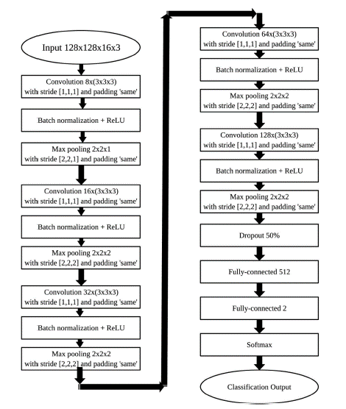 | 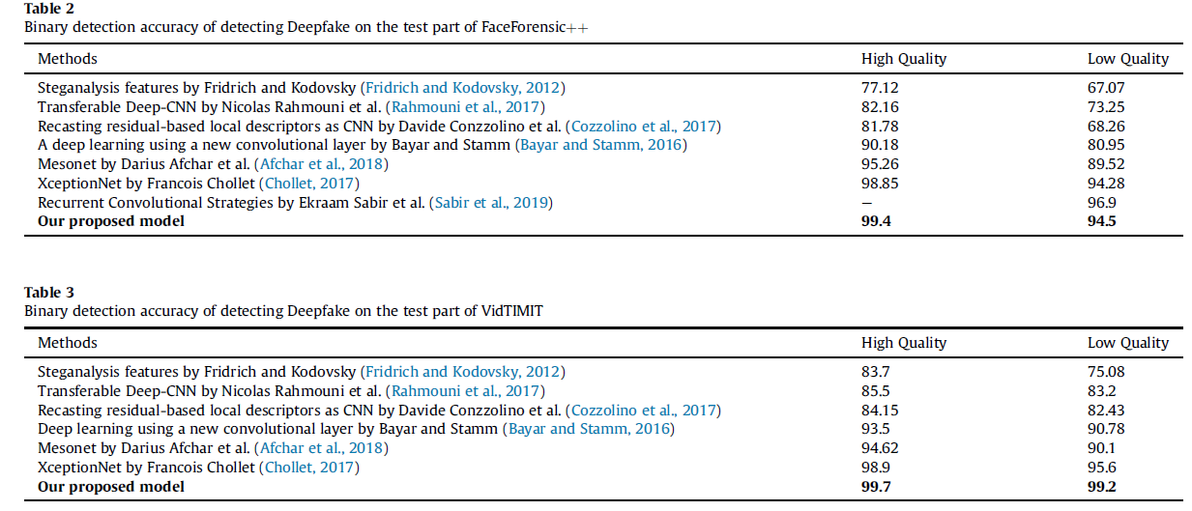 | 利用三维卷积核，每次将一组相邻帧作为输入，同时提取空间以及时间两个维度的特征，从而进行分类 | 针对现有检测方法未充分利用时空特征的问题
Representative Forgery Mining for Fake Face Detection | 2021 | 深度伪造检测 | A | Chengrui Wang | Computer Vision and Pattern Recognition(CVPR) | Beijing University of Posts and Telecommunications | China | 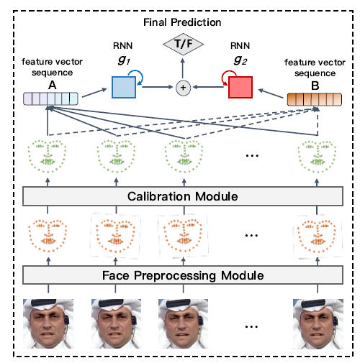 |  | 作者通过注意力机制进行数据增强，利用生成的注意力图以及特征擦除机制，使得模型更多的关注非敏感区域，从而提升现有网络模型性能 | 解决现有CNN模型中深度伪造特征利用不充分这一特性，通过注意力机制进行特征增强，使模型综合考虑更多的特征区域 |  | https://github.com/crywang/RFM
Improving the Efficiency and Robustness of Deepfakes Detection Through Precise Geometric Features | 2021 | 深度伪造检测 | A | Zekun Sun | Computer Vision and Pattern Recognition(CVPR) | Shanghai JiaoTong University | China
Multi-attentional Deepfake Detection | 2021 | 深度伪造检测 | A | Hanqing Zhao | Computer Vision and Pattern Recognition(CVPR) | University of Science and Technology of China | China | 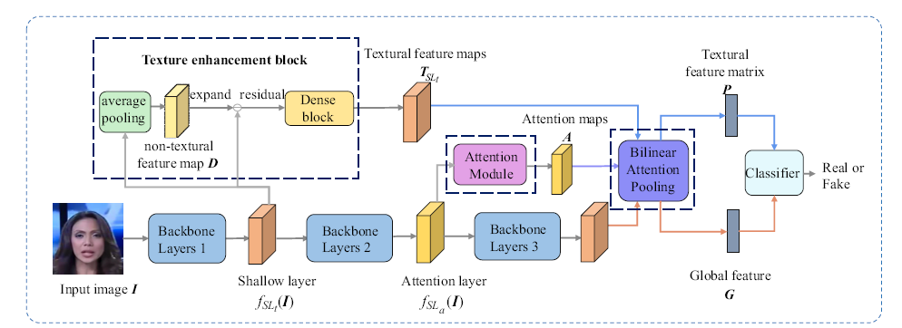 | 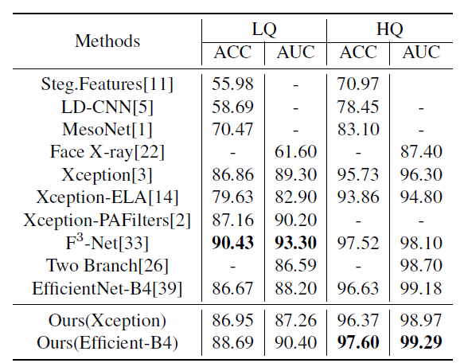 | 作者认为，浅层特征的在深度伪造分类中具有重要的作用，多注意力层能够更好的挖掘深度伪造特征，因此采用多注意力机制，并通过损失约束使得各个注意力图关注不同的浅层特征区域，综合深层语义和浅层特征进行分类 | 现有深度伪造视频和真实视频之间的差异越来越细微化，这使得之前的深度伪造检测方法性能降低 |  | https://github.com/yoctta/ multiple-attention
Spatial-Phase Shallow Learning: Rethinking Face Forgery Detection in Frequency Domain | 2021 | 深度伪造检测 | A | Honggu Liu | Computer Vision and Pattern Recognition(CVPR) | University of Science and Technology of China | China
ForgeryNet: A Versatile Benchmark for Comprehensive Forgery Analysis
Lips Don't Lie: A Generalisable and Robust Approach To Face Forgery Detection
Frequency-Aware Discriminative Feature Learning Supervised by Single-Center Loss for Face Forgery Detection
Generalizing Face Forgery Detection With High-Frequency Features | 2021 | 深度伪造图像检测 | A | Yuchen Luo | Computer Vision and Pattern Recognition(CVPR) | Shanghai Jiao Tong University | China |  |  |  | 针对现有深度伪造检测算法泛化能力不强的问题
Face X-Ray for More General Face Forgery Detection
Advancing High Fidelity Identity Swapping for Forgery Detection

